ENERO 2021
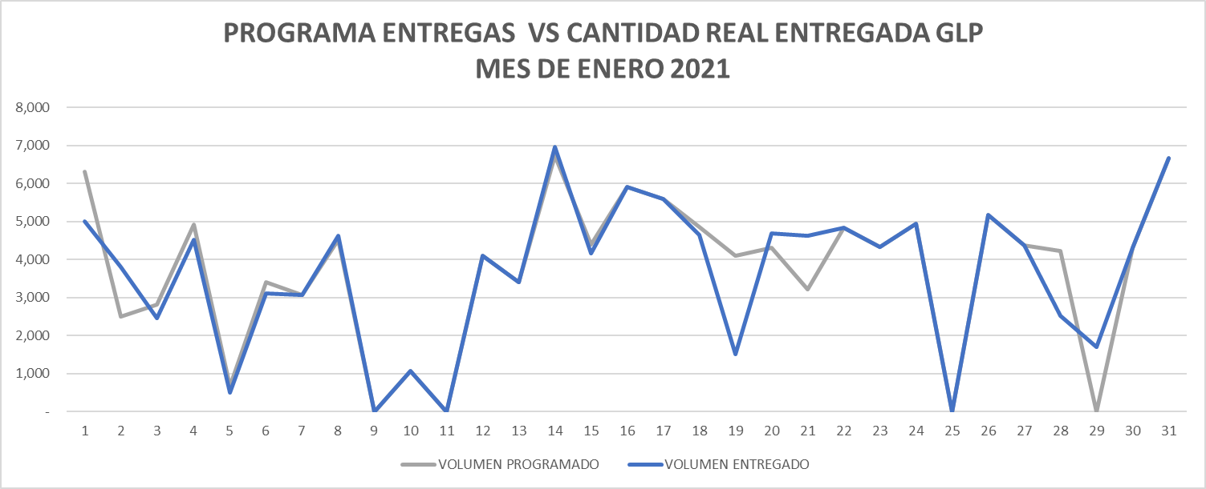
INDICADOR | ENTREGAS PROGRAMADAS | ENTREGAS REALIZADAS DE ACUERDO AL PROGRAMA | CUMPLIMIENTO PROGRAMA
BUCARAMANGA | 0 | 0 | 0%
SEBASTOPOL | 13 | 13 | 100%
SALGAR | 105 | 102 | 97%
MANIZALES | 0 | 0 | 0%
PEREIRA | 0 | 0 | 0%
CARTAGO | 0 | 0 | 0%
YUMBO | 0 | 0 | 0%
TOTAL | 118 | 115 | 97%

FEBRERO 2021
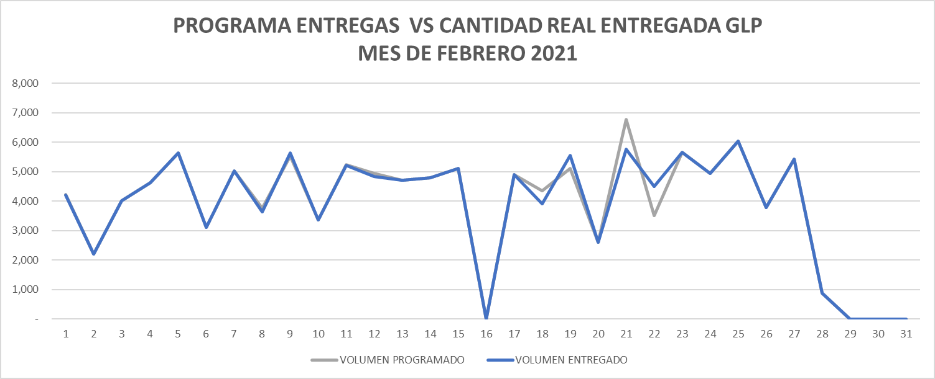
INDICADOR | ENTREGAS PROGRAMADAS | ENTREGAS REALIZADAS DE ACUERDO AL PROGRAMA | CUMPLIMIENTO PROGRAMA
BUCARAMANGA | 0 | 0 | 0%
SEBASTOPOL | 9 | 9 | 100%
SALGAR | 118 | 117 | 99%
MANIZALES | 0 | 0 | 0%
PEREIRA | 0 | 0 | 0%
CARTAGO | 0 | 0 | 0%
YUMBO | 0 | 0 | 0%
TOTAL | 127 | 126 | 99%

MARZO 2021
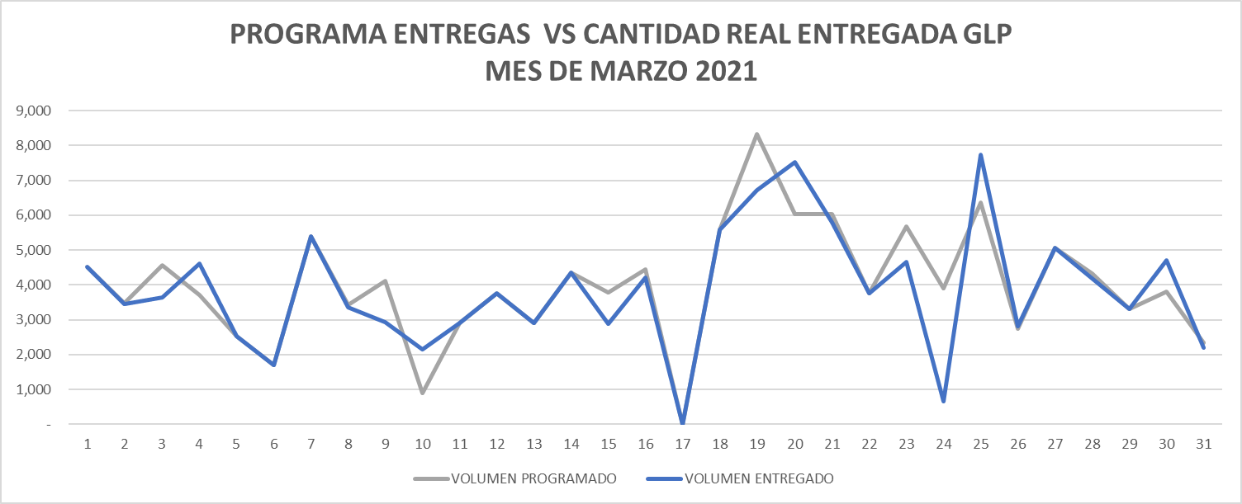
INDICADOR | ENTREGAS PROGRAMADAS | ENTREGAS REALIZADAS DE ACUERDO AL PROGRAMA | CUMPLIMIENTO PROGRAMA
BUCARAMANGA | 0 | 0 | 0%
SEBASTOPOL | 12 | 12 | 100%
SALGAR | 122 | 122 | 100%
MANIZALES | 0 | 0 | 0%
PEREIRA | 0 | 0 | 0%
CARTAGO | 0 | 0 | 0%
YUMBO | 0 | 0 | 0%
TOTAL | 134 | 134 | 100%

ABRIL 2021
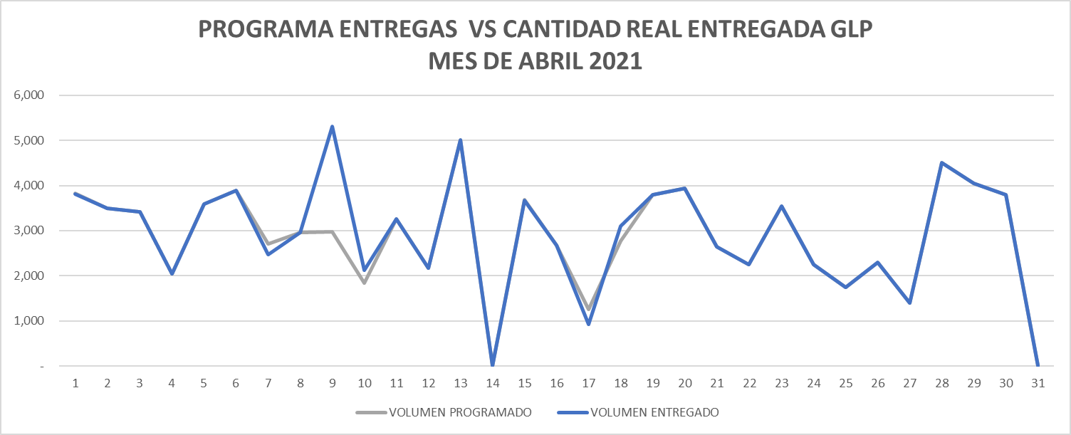
INDICADOR | ENTREGAS PROGRAMADAS | ENTREGAS REALIZADAS DE ACUERDO AL PROGRAMA | CUMPLIMIENTO PROGRAMA
BUCARAMANGA | 0 | 0 | 0%
SEBASTOPOL | 12 | 11 | 92%
SALGAR | 119 | 121 | 102%
MANIZALES | 0 | 0 | 0%
PEREIRA | 0 | 0 | 0%
CARTAGO | 0 | 0 | 0%
YUMBO | 0 | 0 | 0%
TOTAL | 131 | 132 | 101%

MAYO 2021
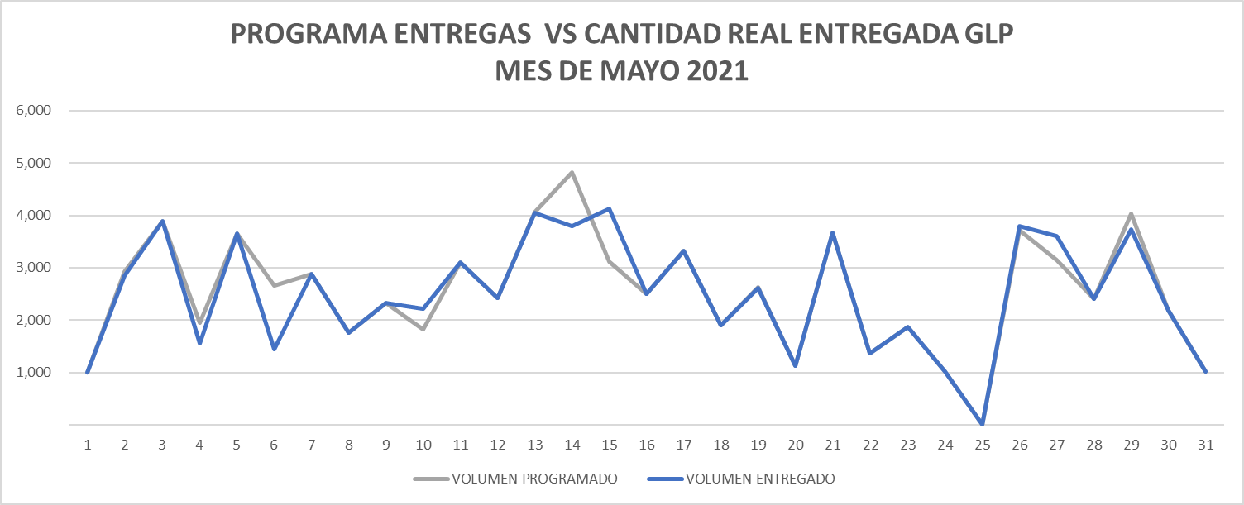
INDICADOR | ENTREGAS PROGRAMADAS | ENTREGAS REALIZADAS DE ACUERDO AL PROGRAMA | CUMPLIMIENTO PROGRAMA
BUCARAMANGA | 0 | 0 | 0%
SEBASTOPOL | 14 | 15 | 107%
SALGAR | 114 | 112 | 98%
MANIZALES | 0 | 0 | 0%
PEREIRA | 0 | 0 | 0%
CARTAGO | 0 | 0 | 0%
YUMBO | 0 | 0 | 0%
TOTAL | 128 | 127 | 99%

JUNIO 2021
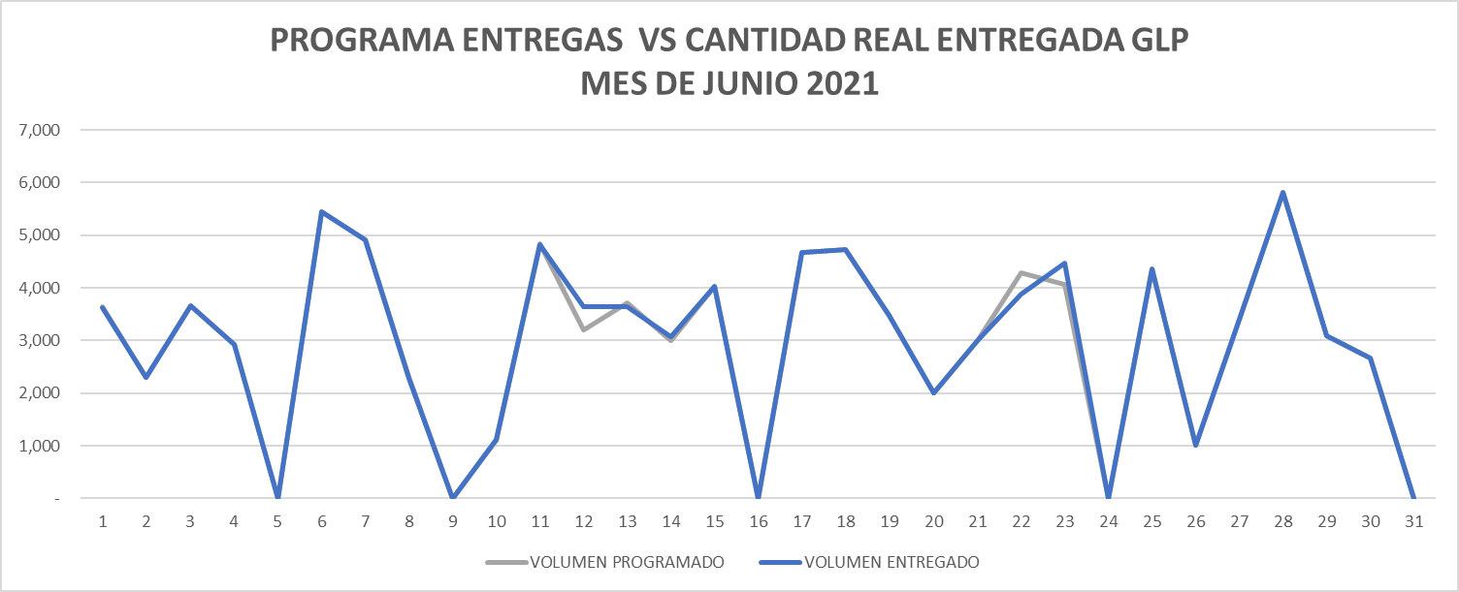
INDICADOR | ENTREGAS PROGRAMADAS | ENTREGAS REALIZADAS DE ACUERDO AL PROGRAMA | CUMPLIMIENTO PROGRAMA
BUCARAMANGA | 0 | 0 | 0%
SEBASTOPOL | 14 | 14 | 100%
SALGAR | 95 | 96 | 101%
MANIZALES | 0 | 0 | 0%
PEREIRA | 0 | 0 | 0%
CARTAGO | 0 | 0 | 0%
YUMBO | 0 | 0 | 0%
TOTAL | 109 | 110 | 101%

JULIO 2021
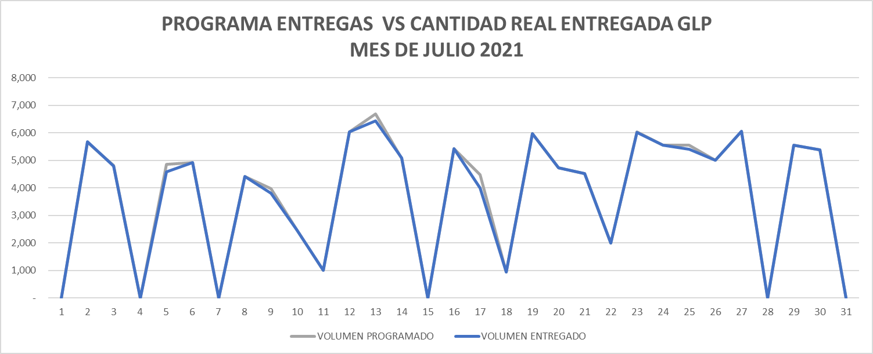
INDICADOR | ENTREGAS PROGRAMADAS | ENTREGAS REALIZADAS DE ACUERDO AL PROGRAMA | CUMPLIMIENTO PROGRAMA
BUCARAMANGA | 0 | 0 | 0%
SEBASTOPOL | 21 | 21 | 100%
SALGAR | 115 | 111 | 97%
MANIZALES | 0 | 0 | 0%
PEREIRA | 0 | 0 | 0%
CARTAGO | 0 | 0 | 0%
YUMBO | 0 | 0 | 0%
TOTAL | 136 | 132 | 97%

AGOSTO 2021
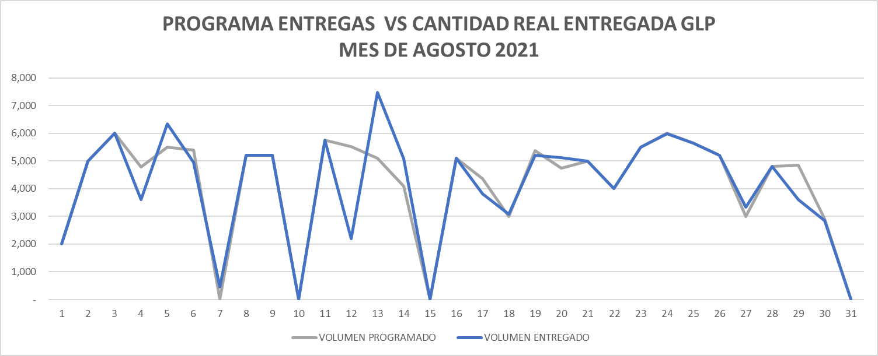
INDICADOR | ENTREGAS PROGRAMADAS | ENTREGAS REALIZADAS DE ACUERDO AL PROGRAMA | CUMPLIMIENTO PROGRAMA
BUCARAMANGA | 0 | 0 | 0%
SEBASTOPOL | 23 | 22 | 96%
SALGAR | 127 | 121 | 95%
MANIZALES | 0 | 0 | 0%
PEREIRA | 0 | 0 | 0%
CARTAGO | 0 | 0 | 0%
YUMBO | 0 | 0 | 0%
TOTAL | 150 | 143 | 95%

SEPTIEMBRE 2021
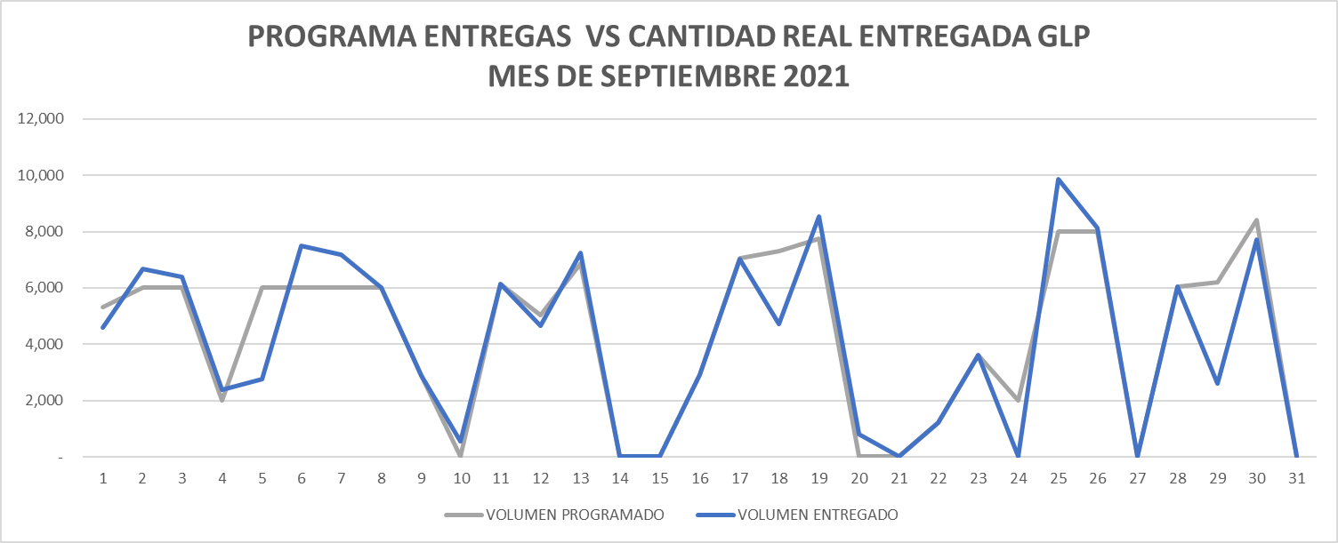
INDICADOR | ENTREGAS PROGRAMADAS | ENTREGAS REALIZADAS DE ACUERDO AL PROGRAMA | CUMPLIMIENTO PROGRAMA
BUCARAMANGA | 0 | 0 | 0%
SEBASTOPOL | 12 | 11 | 92%
SALGAR | 107 | 97 | 91%
MANIZALES | 0 | 0 | 0%
PEREIRA | 0 | 0 | 0%
CARTAGO | 0 | 0 | 0%
YUMBO | 0 | 0 | 0%
TOTAL | 119 | 108 | 91%

OCTUBRE 2021
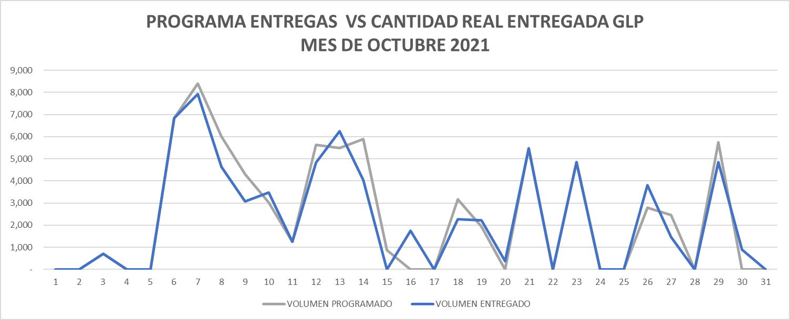
INDICADOR | ENTREGAS PROGRAMADAS | ENTREGAS REALIZADAS DE ACUERDO AL PROGRAMA | CUMPLIMIENTO PROGRAMA
BUCARAMANGA | 0 | 0 | 0%
SEBASTOPOL | 1 | 1 | 100%
SALGAR | 71 | 61 | 86%
MANIZALES | 0 | 0 | 0%
PEREIRA | 0 | 0 | 0%
CARTAGO | 0 | 0 | 0%
YUMBO | 0 | 0 | 0%
TOTAL | 72 | 62 | 86%

NOVIEMBRE 2021
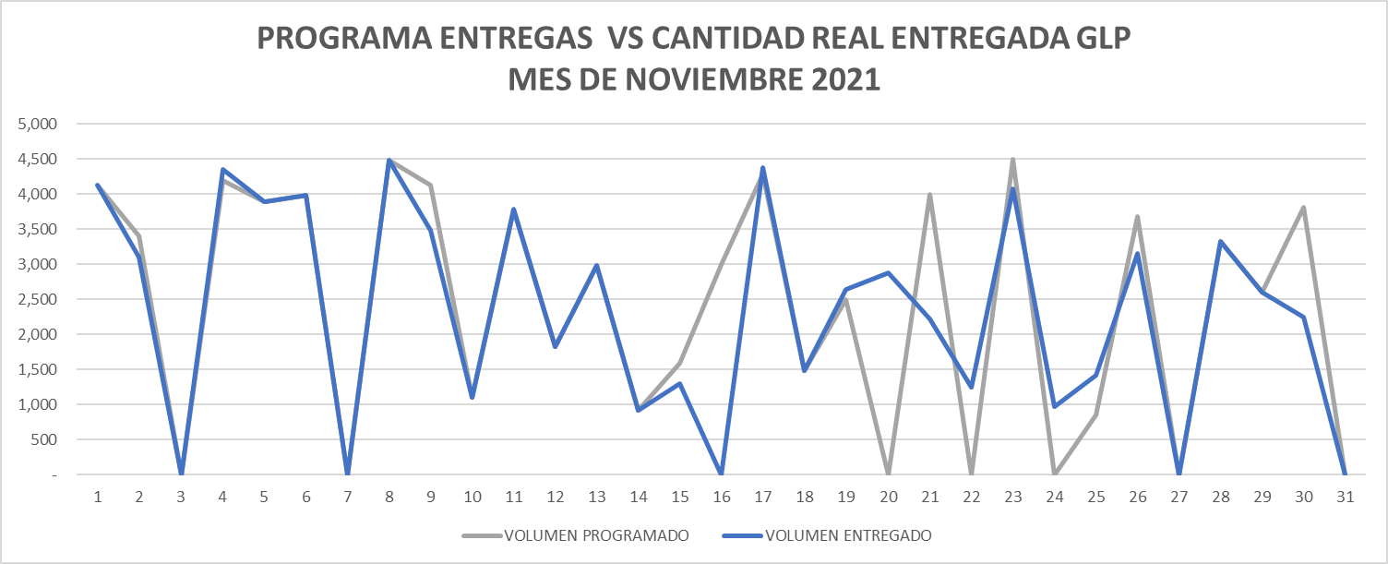
INDICADOR | ENTREGAS PROGRAMADAS | ENTREGAS REALIZADAS DE ACUERDO AL PROGRAMA | CUMPLIMIENTO PROGRAMA
BUCARAMANGA | 0 | 0 | 0%
SEBASTOPOL | 2 | 2 | 100%
SALGAR | 90 | 92 | 102%
MANIZALES | 0 | 0 | 0%
PEREIRA | 0 | 0 | 0%
CARTAGO | 0 | 0 | 0%
YUMBO | 0 | 0 | 0%
TOTAL | 92 | 94 | 102%

DICIEMBRE 2021
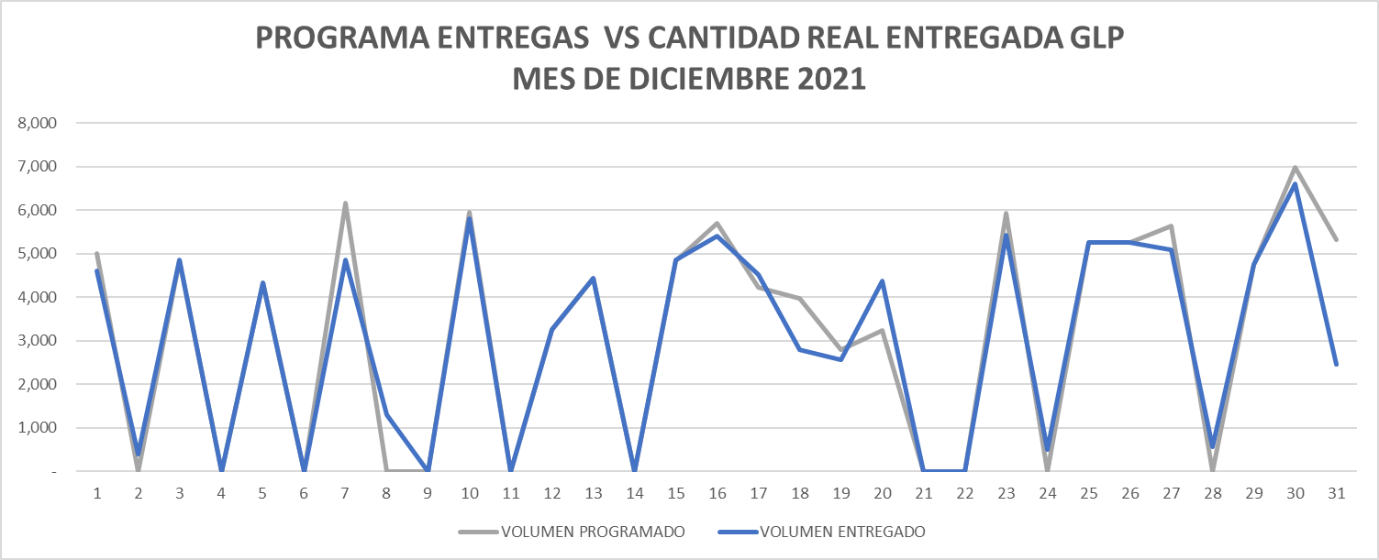
INDICADOR | ENTREGAS PROGRAMADAS | ENTREGAS REALIZADAS DE ACUERDO AL PROGRAMA | CUMPLIMIENTO PROGRAMA
BUCARAMANGA | 0 | 0 | 0%
SEBASTOPOL | 0 | 0 | 0%
SALGAR | 83 | 82 | 99%
MANIZALES | 0 | 0 | 0%
PEREIRA | 0 | 0 | 0%
CARTAGO | 0 | 0 | 0%
YUMBO | 0 | 0 | 0%
TOTAL | 83 | 82 | 99%

ENERO 2022
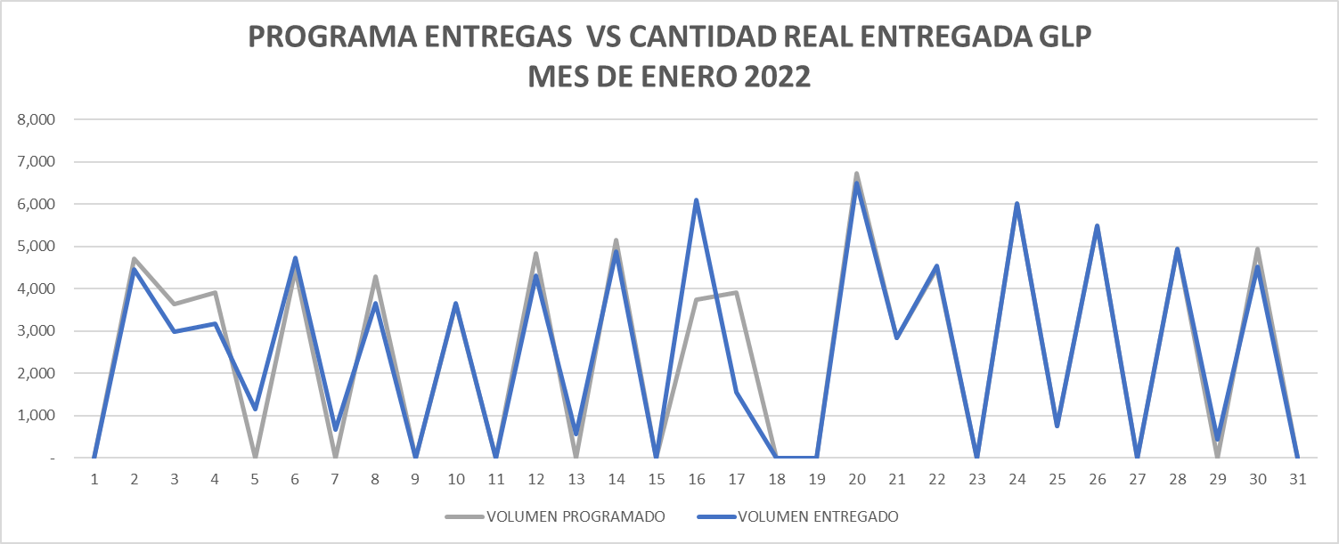
INDICADOR | ENTREGAS PROGRAMADAS | ENTREGAS REALIZADAS DE ACUERDO AL PROGRAMA | CUMPLIMIENTO PROGRAMA
BUCARAMANGA | 0 | 0 | 0%
SEBASTOPOL | 0 | 0 | 0%
SALGAR | 85 | 83 | 98%
MANIZALES | 0 | 0 | 0%
PEREIRA | 0 | 0 | 0%
CARTAGO | 0 | 0 | 0%
YUMBO | 0 | 0 | 0%
TOTAL | 85 | 83 | 98%

FEBRERO 2022
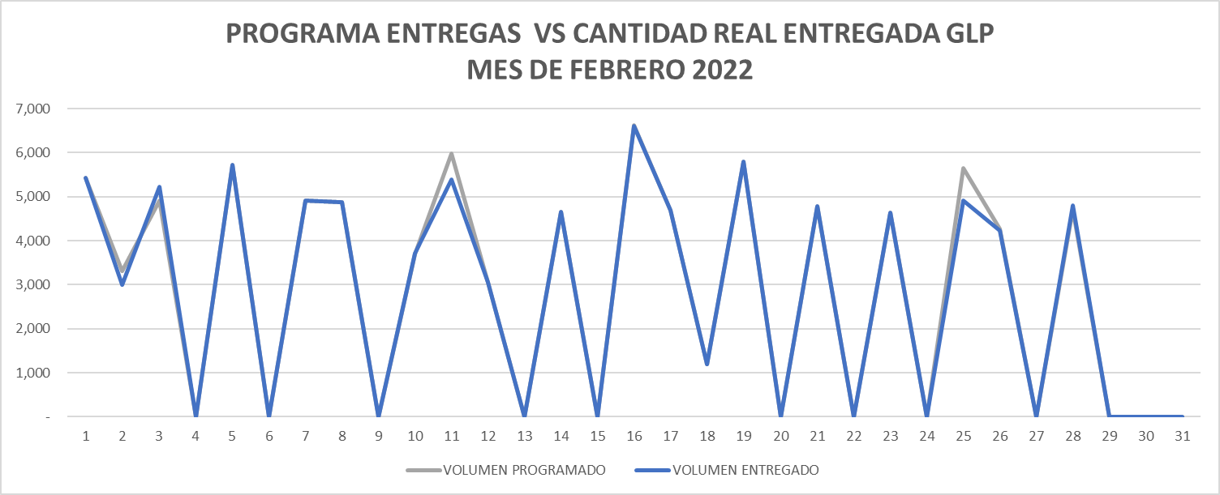
INDICADOR | ENTREGAS PROGRAMADAS | ENTREGAS REALIZADAS DE ACUERDO AL PROGRAMA | CUMPLIMIENTO PROGRAMA
BUCARAMANGA | 0 | 0 | 0%
SEBASTOPOL | 0 | 0 | 0%
SALGAR | 86 | 84 | 98%
MANIZALES | 0 | 0 | 0%
PEREIRA | 0 | 0 | 0%
CARTAGO | 0 | 0 | 0%
YUMBO | 0 | 0 | 0%
TOTAL | 86 | 84 | 98%

MARZO 2022
PROGRAMA ENTREGAS VS CANTIDAD REAL ENTREGADA GLP MES DE MARZO 2022
 | VOLUMEN PROGRAMADO | VOLUMEN ENTREGADO
 | 2025 | 2024
 | 4827 | 4185
 | 1500 | 1500
 | 4391 | 4390
 | 1500 | 1500
 | 5526 | 5524
 | 2300 | 2300
 | 6183 | 5582
 | 2400 | 3038
 | 5432 | 5431
 | 0 | 0
 | 3800 | 3800
 | 2500 | 2499
 | 5586 | 5584
 | 4780 | 3779
 | 0 | 0
 | 0 | 1000
 | 5775 | 5776
 | 4394 | 4395
 | 6067 | 5712
 | 4900 | 4600
 | 5978 | 4981
 | 5730 | 6225
 | 0 | 0
 | 4949 | 4949
 | 0 | 0
 | 6066 | 6068
 | 0 | 0
 | 6075 | 6075
 | 3890 | 3399
 | 7897 | 7822
INDICADOR | ENTREGAS PROGRAMADAS | ENTREGAS REALIZADAS DE ACUERDO AL PROGRAMA | CUMPLIMIENTO PROGRAMA
BUCARAMANGA | 0 | 0 | 0%
SEBASTOPOL | 0 | 0 | 0%
SALGAR | 107 | 105 | 98%
MANIZALES | 0 | 0 | 0%
PEREIRA | 0 | 0 | 0%
CARTAGO | 0 | 0 | 0%
YUMBO | 0 | 0 | 0%
TOTAL | 107 | 105 | 98%

ABRIL 2022
PROGRAMA ENTREGAS VS CANTIDAD REAL ENTREGADA GLP MES DE ABRIL 2022
 | VOLUMEN PROGRAMADO | VOLUMEN ENTREGADO
 | 0 | 0
 | 0 | 0
 | 4768 | 4378
 | 0 | 390
 | 6965 | 6963
 | 0 | 0
 | 4000 | 3999
 | 4422 | 3873
 | 445 | 996
 | 0 | 0
 | 4000 | 3999
 | 0 | 0
 | 4000 | 3998
 | 3000 | 3000
 | 0 | 0
 | 3048 | 2522
 | 3400 | 2000
 | 5207 | 4947
 | 0 | 0
 | 0 | 0
 | 0 | 0
 | 4000 | 4000
 | 5463 | 5463
 | 0 | 0
 | 6538 | 4472
 | 0 | 1483
 | 2600 | 3125
 | 0 | 0
 | 3770 | 3876
 | 4370 | 4328
 | 0 | 0
INDICADOR | ENTREGAS PROGRAMADAS | ENTREGAS REALIZADAS DE ACUERDO AL PROGRAMA | CUMPLIMIENTO PROGRAMA
BUCARAMANGA | 0 | 0 | 0%
SEBASTOPOL | 0 | 0 | 0%
SALGAR | 72 | 75 | 104%
MANIZALES | 0 | 0 | 0%
PEREIRA | 0 | 0 | 0%
CARTAGO | 0 | 0 | 0%
YUMBO | 0 | 0 | 0%
TOTAL | 72 | 75 | 104%

MAYO 2022
PROGRAMA ENTREGAS VS CANTIDAD REAL ENTREGADA GLP MES DE MAYO 2022
 | VOLUMEN PROGRAMADO | VOLUMEN ENTREGADO
 | 4790 | 4301
 | 4138 | 4352
 | 0 | 0
 | 0 | 0
 | 0 | 0
 | 5973 | 5975
 | 5974 | 5975
 | 0 | 0
 | 5300 | 4409
 | 0 | 1166
 | 0 | 0
 | 6604 | 6602
 | 0 | 0
 | 7518 | 7517
 | 0 | 0
 | 6310 | 5609
 | 0 | 0
 | 0 | 0
 | 2400 | 2400
 | 6978 | 5743
 | 2490 | 2491
 | 0 | 0
 | 4199 | 4199
 | 0 | 0
 | 1700 | 1700
 | 7798 | 7636
 | 0 | 150
 | 5447 | 5446
 | 2300 | 2300
 | 5009 | 5011
 | 2580 | 2580
INDICADOR | ENTREGAS PROGRAMADAS | ENTREGAS REALIZADAS DE ACUERDO AL PROGRAMA | CUMPLIMIENTO PROGRAMA
BUCARAMANGA | 0 | 0 | 0%
SEBASTOPOL | 0 | 0 | 0%
SALGAR | 76 | 77 | 101%
MANIZALES | 0 | 0 | 0%
PEREIRA | 0 | 0 | 0%
CARTAGO | 0 | 0 | 0%
YUMBO | 0 | 0 | 0%
TOTAL | 76 | 77 | 101%

JUNIO 2022
PROGRAMA ENTREGAS VS CANTIDAD REAL ENTREGADA GLP MES DE JUNIO 2022
 | VOLUMEN PROGRAMADO | VOLUMEN ENTREGADO
 | 5300 | 5000
 | 0 | 0
 | 6262 | 5629
 | 4800 | 5459
 | 0 | 0
 | 6656 | 5700
 | 0 | 0
 | 6395 | 6397
 | 3288 | 3287
 | 5300 | 5898
 | 0 | 0
 | 4700 | 4701
 | 4000 | 4002
 | 0 | 0
 | 6027 | 5865.11
 | 4700 | 4702
 | 4700 | 4701
 | 5265 | 5918
 | 0 | 0
 | 7201 | 856
 | 0 | 6344
 | 1799 | 1805
 | 4500 | 4500
 | 5500 | 5502
 | 6000 | 3500
 | 0 | 0
 | 6000 | 7498
 | 5500 | 4728
 | 5243 | 5667
 | 5458 | 5456
 | 0 | 0
INDICADOR | ENTREGAS PROGRAMADAS | ENTREGAS REALIZADAS DE ACUERDO AL PROGRAMA | CUMPLIMIENTO PROGRAMA
BUCARAMANGA | 0 | 0 | 0%
SEBASTOPOL | 0 | 0 | 0%
SALGAR | 101 | 101 | 100%
MANIZALES | 0 | 0 | 0%
PEREIRA | 0 | 0 | 0%
CARTAGO | 0 | 0 | 0%
YUMBO | 0 | 0 | 0%
TOTAL | 101 | 101 | 100%

JULIO 2022
PROGRAMA ENTREGAS VS CANTIDAD REAL ENTREGADA GLP MES DE JULIO 2022
 | VOLUMEN PROGRAMADO | VOLUMEN ENTREGADO
 | 3500 | 3499
 | 5000 | 5000
 | 2500 | 2499
 | 2000 | 2000
 | 0 | 0
 | 5517 | 5518
 | 5945 | 5568
 | 4300 | 4301
 | 4947 | 4945
 | 2962 | 2962
 | 5000 | 4999
 | 0 | 0
 | 2000 | 1999
 | 3000 | 3000
 | 6387 | 6009
 | 4800 | 4800
 | 4800 | 4100
 | 5900 | 5599
 | 4240 | 4238
 | 0 | 0
 | 0 | 58
 | 5000 | 5001
 | 4000 | 3998
 | 4600 | 4598
 | 0 | 0
 | 3089 | 2000
 | 3232 | 3226
 | 4326 | 4326
 | 4500 | 4500
 | 4500 | 4399
 | 5692 | 5049
INDICADOR | ENTREGAS PROGRAMADAS | ENTREGAS REALIZADAS DE ACUERDO AL PROGRAMA | CUMPLIMIENTO PROGRAMA
BUCARAMANGA | 0 | 0 | 0%
SEBASTOPOL | 0 | 0 | 0%
SALGAR | 99 | 97 | 98%
MANIZALES | 0 | 0 | 0%
PEREIRA | 0 | 0 | 0%
CARTAGO | 0 | 0 | 0%
YUMBO | 0 | 0 | 0%
TOTAL | 99 | 97 | 98%

AGOSTO 2022
PROGRAMA ENTREGAS VS CANTIDAD REAL ENTREGADA GLP MES DE AGOSTO 2022
 | VOLUMEN PROGRAMADO | VOLUMEN ENTREGADO
 | 3741 | 4522
 | 2780 | 2000
 | 4200 | 2847
 | 4768 | 2767
 | 3654 | 6789
 | 1000 | 999
 | 5086 | 5081
 | 3520 | 3319
 | 3194 | 2991.75
 | 4607 | 4996.73
 | 4000 | 3197
 | 0 | 0
 | 4000 | 4797
 | 3778 | 1776
 | 2900 | 4689
 | 6756 | 5962
 | 0 | 0
 | 5400 | 3700
 | 5000 | 5442
 | 6394 | 6391
 | 3600 | 3597
 | 3500 | 3000
 | 0 | 499
 | 3500 | 2647
 | 3166 | 4013
 | 3000 | 2997
 | 3053 | 3047
 | 4937 | 4747
 | 0 | 0
 | 4161 | 2420
 | 3000 | 2408
INDICADOR | ENTREGAS PROGRAMADAS | ENTREGAS REALIZADAS DE ACUERDO AL PROGRAMA | CUMPLIMIENTO PROGRAMA
BUCARAMANGA | 0 | 0 | 0%
SEBASTOPOL | 0 | 0 | 0%
SALGAR | 113 | 102 | 90%
MANIZALES | 0 | 0 | 0%
PEREIRA | 0 | 0 | 0%
CARTAGO | 0 | 0 | 0%
YUMBO | 0 | 0 | 0%
TOTAL | 113 | 102 | 90%

SEPTIEMBRE 2022
PROGRAMA ENTREGAS VS CANTIDAD REAL ENTREGADA GLP MES DE SEPTIEMBRE 2022
 | VOLUMEN PROGRAMADO | VOLUMEN ENTREGADO
 | 0 | 0
 | 5200 | 5197
 | 0 | 0
 | 5200 | 5197
 | 5200 | 5200
 | 1263 | 1261
 | 4502 | 4499
 | 0 | 0
 | 2103 | 1895
 | 8167 | 8370
 | 2700 | 2699
 | 2750 | 2748
 | 1320 | 1319
 | 4840 | 4839
 | 4815 | 4815
 | 5485 | 4810
 | 1439 | 2052
 | 1546 | 1544
 | 7019 | 5546
 | 2557 | 2980
 | 0 | 0
 | 6601 | 6601
 | 0 | 0
 | 6700 | 6458
 | 0 | 213
 | 0 | 0
 | 6528 | 5113
 | 1719 | 2172
 | 4821 | 5773
 | 0 | 0
 | 0 | 0
INDICADOR | ENTREGAS PROGRAMADAS | ENTREGAS REALIZADAS DE ACUERDO AL PROGRAMA | CUMPLIMIENTO PROGRAMA
BUCARAMANGA | 0 | 0 | 0%
SEBASTOPOL | 0 | 0 | 0%
SALGAR | 83 | 86 | 104%
MANIZALES | 0 | 0 | 0%
PEREIRA | 0 | 0 | 0%
CARTAGO | 0 | 0 | 0%
YUMBO | 0 | 0 | 0%
TOTAL | 83 | 86 | 104%

OCTUBRE 2022
PROGRAMA ENTREGAS VS CANTIDAD REAL ENTREGADA GLP MES DE OCTUBRE 2022
 | VOLUMEN PROGRAMADO | VOLUMEN ENTREGADO
 | 1500 | 1499
 | 0 | 0
 | 4730 | 4727
 | 0 | 0
 | 5290 | 5288
 | 0 | 0
 | 9000 | 6871
 | 0 | 1677
 | 0 | 0
 | 6230 | 6673
 | 0 | 0
 | 4900 | 4897
 | 0 | 0
 | 0 | 0
 | 6835 | 6831
 | 0 | 0
 | 0 | 1146
 | 6952 | 5800
 | 0 | 0
 | 5417 | 5414
 | 1000 | 1000
 | 0 | 0
 | 5517 | 5509
 | 0 | 0
 | 0 | 0
 | 7943 | 4469
 | 0 | 3474
 | 5501 | 5500
 | 2000 | 2000
 | 0 | 0
 | 5966 | 1701
INDICADOR | ENTREGAS PROGRAMADAS | ENTREGAS REALIZADAS DE ACUERDO AL PROGRAMA | CUMPLIMIENTO PROGRAMA
BUCARAMANGA | 0 | 0 | 0%
SEBASTOPOL | 0 | 0 | 0%
SALGAR | 65 | 65 | 100%
MANIZALES | 0 | 0 | 0%
PEREIRA | 0 | 0 | 0%
CARTAGO | 0 | 0 | 0%
YUMBO | 0 | 0 | 0%
TOTAL | 65 | 65 | 100%

NOVIEMBRE 2022
PROGRAMA ENTREGAS VS CANTIDAD REAL ENTREGADA GLP MES DE NOVIEMBRE 2022
 | VOLUMEN PROGRAMADO | VOLUMEN ENTREGADO
 | 4,264 | 4,264
 | - | -
 | 5,901 | 5,902
 | - | -
 | - | -
 | - | -
 | 7,046 | 6,197
 | - | -
 | 6,645 | 1,902
 | 2,352 | 5,934
 | 4,800 | 2,886
 | - | 3,402
 | 6,300 | 5,252
 | - | 1,500
 | - | 7
 | - | -
 | 3,700 | 3,701
 | 4,164 | 4,166
 | - | -
 | 6,000 | 6,003
 | - | -
 | 5,900 | 5,906
 | - | -
 | 5,813 | 5,317
 | 1,891 | 2,392
 | - | -
 | 7,635 | 6,587
 | - | 1,000
 | 7,761 | 6,842
 | - | 929
 | - | -
INDICADOR | ENTREGAS PROGRAMADAS | ENTREGAS REALIZADAS DE ACUERDO AL PROGRAMA | CUMPLIMIENTO PROGRAMA
BUCARAMANGA | 0 | 0 | 0%
SEBASTOPOL | 0 | 0 | 0%
SALGAR | 64 | 71 | 111%
MANIZALES | 0 | 0 | 0%
PEREIRA | 0 | 0 | 0%
CARTAGO | 0 | 0 | 0%
YUMBO | 0 | 0 | 0%
TOTAL | 64 | 71 | 111%

